文化长廊
武警璧山中队文化长廊建设预算明细
序号 | 项目名称 | 项目描述 | 数量 | 单价 | 小计 | 备注
 | 合计 |  |  |  | 151515
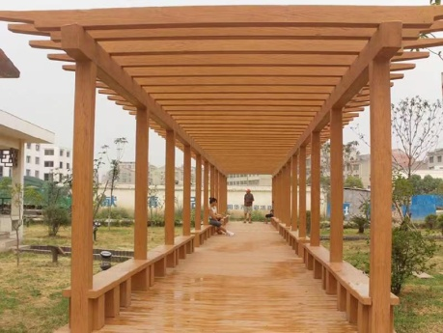
1 | 实木长廊 | 规格：实木3m*180cm*180cm 工作内容：运输、安装、刷漆、成品保护 | 45 | 697 | 31365
 |  | 规格：实木3m*85cm*180cm 工作内容：运输、安装、刷漆、成品保护 | 31 | 403 | 12493
 |  | 规格：实木3m*60cm*135cm 工作内容：运输、安装、刷漆、成品保护 | 103 | 273 | 28119
 |  | 规格：实木3m*35cm*180cm 工作内容：运输、安装、刷漆、成品保护 | 70 | 257 | 17990
 |  | 规格：实木3m*40cm*85cm 工作内容：运输、安装、刷漆、成品保护 | 100 | 172 | 17200
2 | C25混凝土基层 | [项目特征] 1.混凝土种类:商品混凝土 2.混凝土强度等级:C25 3.其他:满足设计及规范要求 [工程内容] 1.模板制作、安装、拆除 2.混凝土拌和、运输、浇筑 3.养护 | 22 | 584 | 12848
3 | 顶层钢化玻璃 | [项目特征] 1.玻璃种类:5mm+5mm加胶钢化玻璃 2.其他:满足设计及规范要求 [工程内容] 1.运输 2.安装 3.调试，成品保护 | 90 | 350 | 31500

